SJF độc quyền
pi = thời_gian_còn_lại(Processi)
Pi nhỏ hơn được ưu tiên sài CPU trước

 |  | 0 | 1 | 2 | 3 | 4 | 5 | 6 | 7 | 8 | 9 | 10 | 11 | 12 | 13 | 14 | 15 | 16 | 17 | 18 | 19 | 20
 | CPU | p1 | p1 | p1 | p1 | p1 | p1 | p1 | p1 | p1 | p4 | p4 | p4 | p4 | p2 | p2 | p2 | p2 | p2 | p2 | p3 | p3
 | R1
 | R2

 |  | 21 | 22 | 23 | 24 | 25 | 26 | 27 | 28 | 29 | 30 | 31 | 32 | 33 | 34 | 35 | 36 | 37 | 38 | 39 | 40 | 41
 | CPU | p3 | p3 | p3 | p3 | p3
 | R1
 | R2

 |  | RL | CPU |  |  |  | Ready List |  |  |  | R1 |  | R2 |  |  | TT | WT
 | P1 | 0 | 8 |  |  |  | p2 |  |  |  |  |  |  |  | P1
 | P2 | 2 | 1 |  |  |  | p3 |  |  |  |  |  |  |  | P2
 | P3 | 10 | 6 |  |  |  | p4 |  |  |  |  |  |  |  | P3
 | P4 | 11 | 3 |  |  |  |  |  |  |  |  |  |  |  | P4
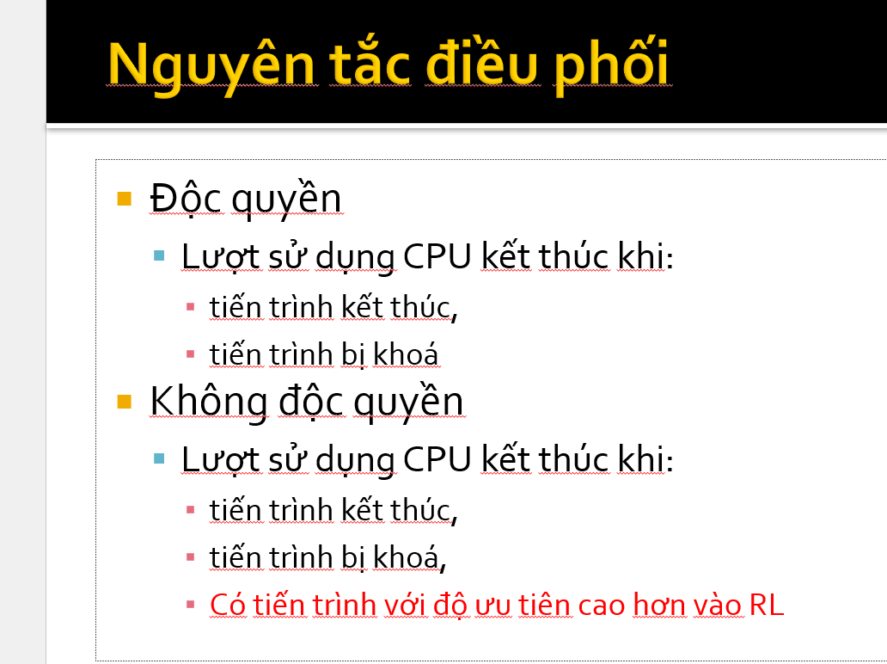

tại thời điểm t=9, p1 kết thúc, p4 được ưu tiên dùng CPU vì p4 cần thời gian sd CPU ít nhât
tại thời điểm t=13, p4 kết thúc, p2 được ưu tiên dùng CPU vì p2 cần thời gian sd CPU ít nhât
tại thời điểm t=19, p2 kết thúc, p3 dùng CPU

 | Cho biết thời gian tồn tại trong hệ thống (Turn Arround Time) của tiến trình P2 (Viết kết quả là một con số nguyên) = vào lúc t=2, quit lúc t=19 => 17
 | Cho biết thời gian chờ (Waiting Time) của tiến trình P3 (Viết kết quả là một con số nguyên). P3 vào RL lúc t=3, bắt đầu dùng CPI lúc t=19=> 16

